CALCULADORA MATRX
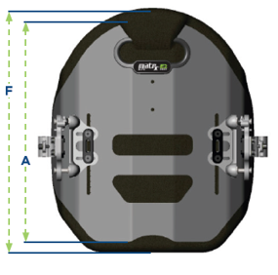
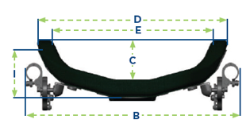



**
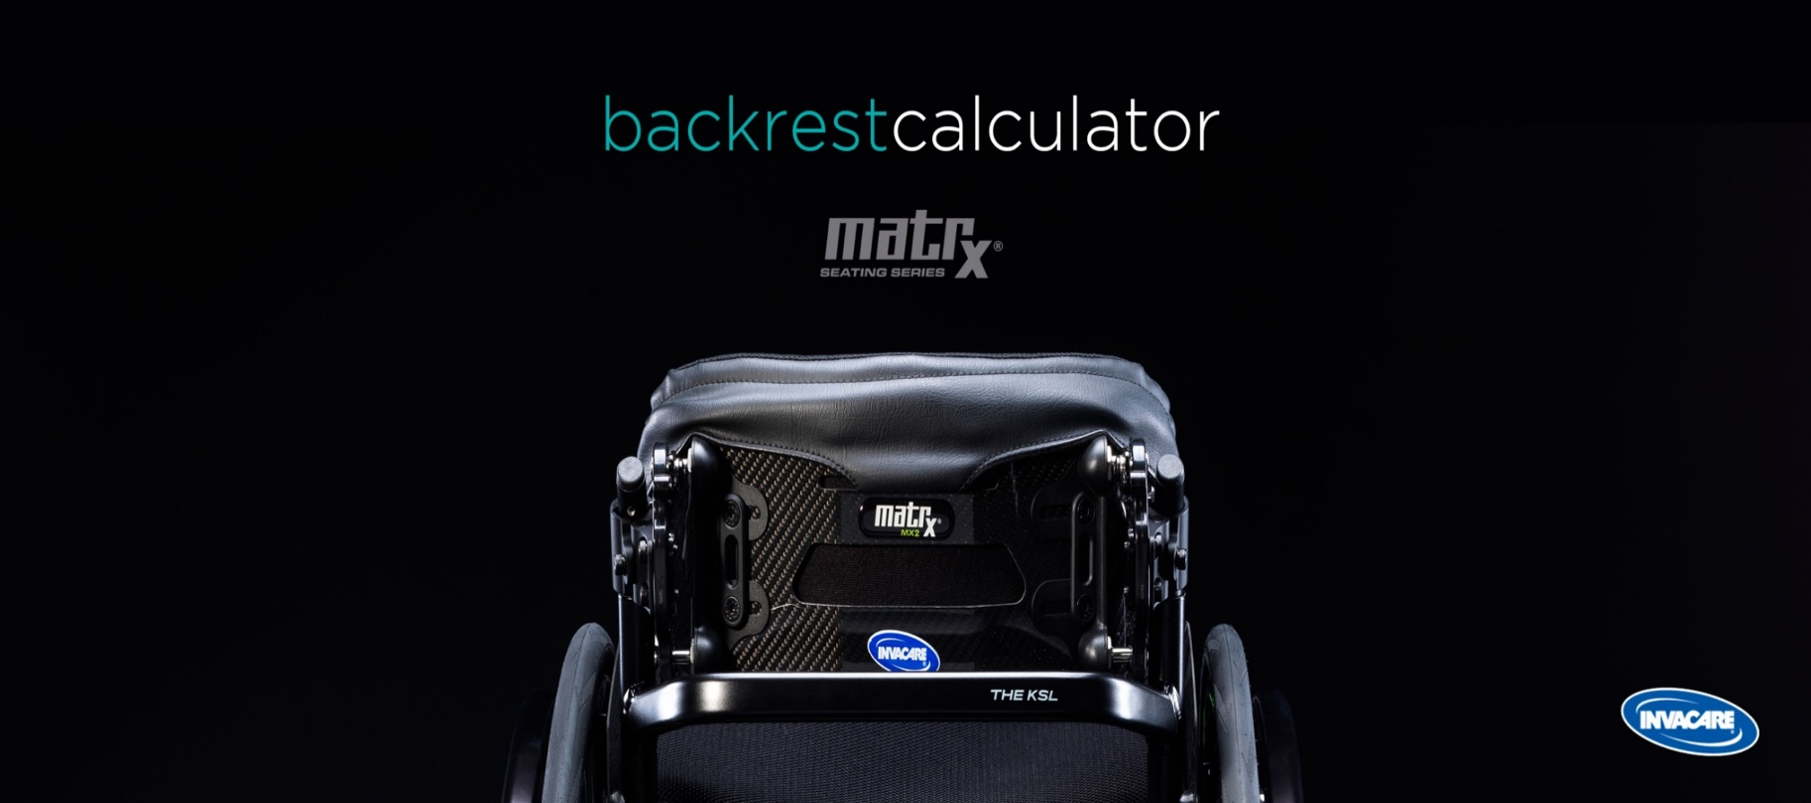

 | Configuración Silla
 |  |  | códigos opciones
 | Modelo de silla * | CHAMPION
 | Anchura asiento (sw) * | 440 mm | DHA1340

 | Tipo de respaldo

 | Material respaldo * | Aluminium | DHA2317 | ELITE DEEP E2 ALTURA 230 mm
 | Profundidad (C) * | 165 mm
 | Altura tronco (A) * | 230 mm
 | Anchura tronco (E) * | 370 mm | DHA2368

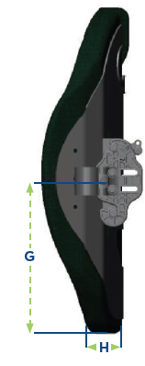
 | *Por favor seleccione todas las opciones (empezando por el modelo de silla)
 | ** Calculador de respaldo

